상품제안서
넥밴드 선풍기 Air4 | 상품코드: F30835

 |  |  |  |  |  |  | 02-412-0044 | www.easy1.co.kr
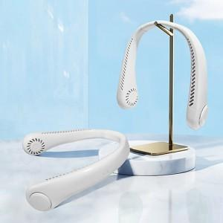

【상세/제작정보】 | <p><b><span style="font-size: 12pt;">* 배송비- 한박스/</span><span style="font-size: 12pt;">40개​ </span><span style="font-size: 12pt;">- 5,000원별도&nbsp;</span></b></p>

【인쇄/포장옵션】 | 레이저, 풀칼라 / 포장지포장

【공급단가】 | 수량 | 100~ | 300~ | 500~ | 1,000~ | 3,000~
*VAT별도 | 단가 | 6,000원 | 5,900원 | 5,750원 | 5,640원 | 5,500원

【상품 URL】 | https://dev.easy1.co.kr:443/src/goods_detail.php?gdno=30835

